Sheet1
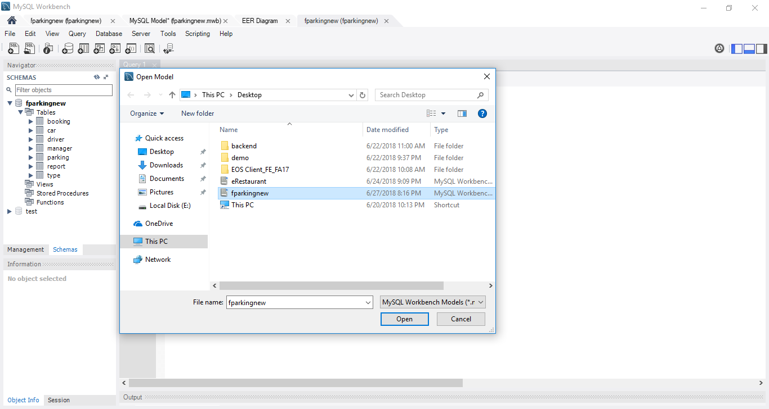
B1:
Download workbench : https://dev.mysql.com/downloads/workbench/?utm_source=tuicool
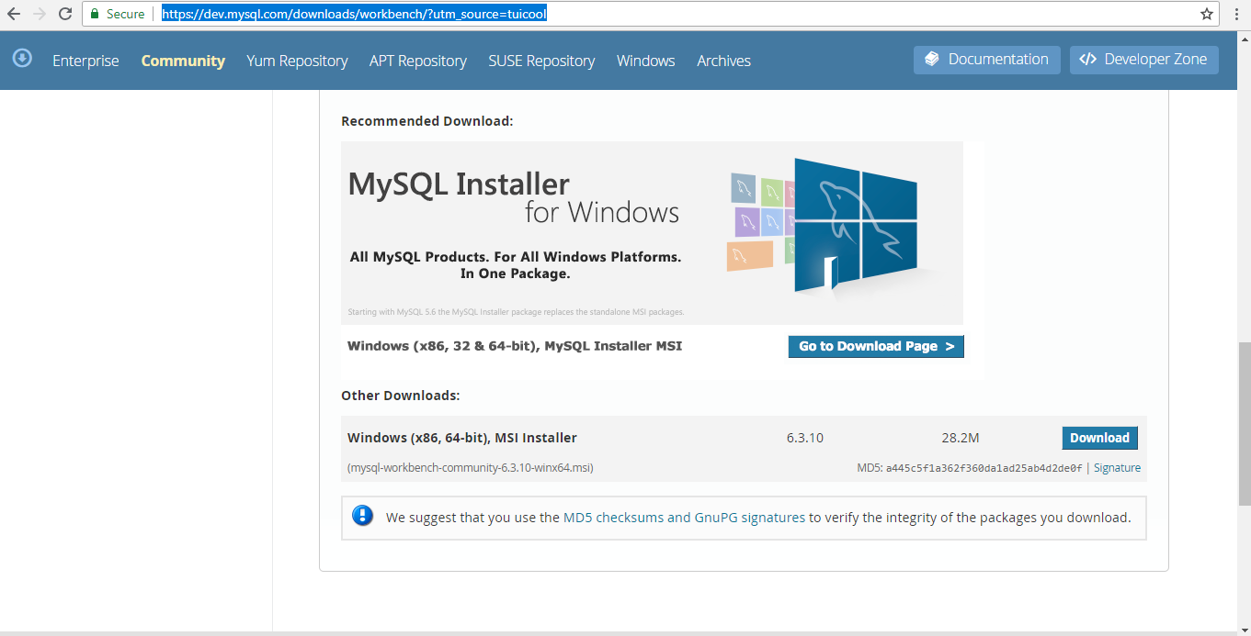

B2:
sau khi cài đặt xong, nhấn vào home sau đó nhấn vào (+) để tạo connections
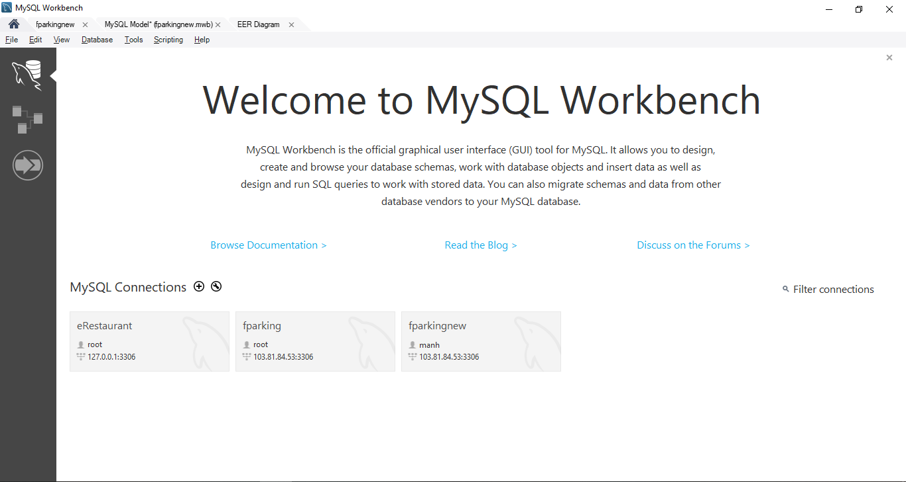

B3:
Điền thông tin như bên dưới ( thông tin database trên server )
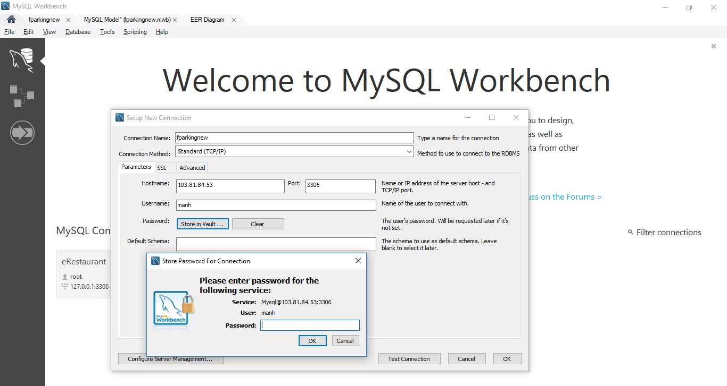

5tfO~f62

B4 :
Sau đó nhấn Ok và test connection, hiện thông báo như này là ok, nếu không thì xem lại thông tin đã nhập
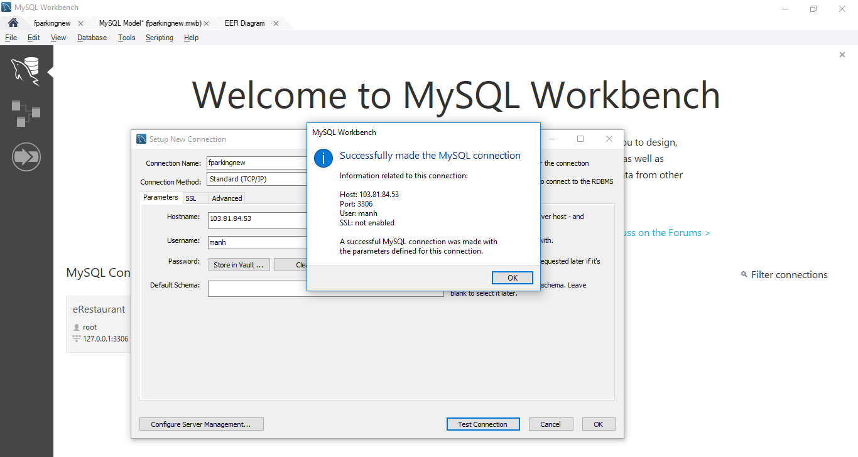

B5:
vào database fparkingnew
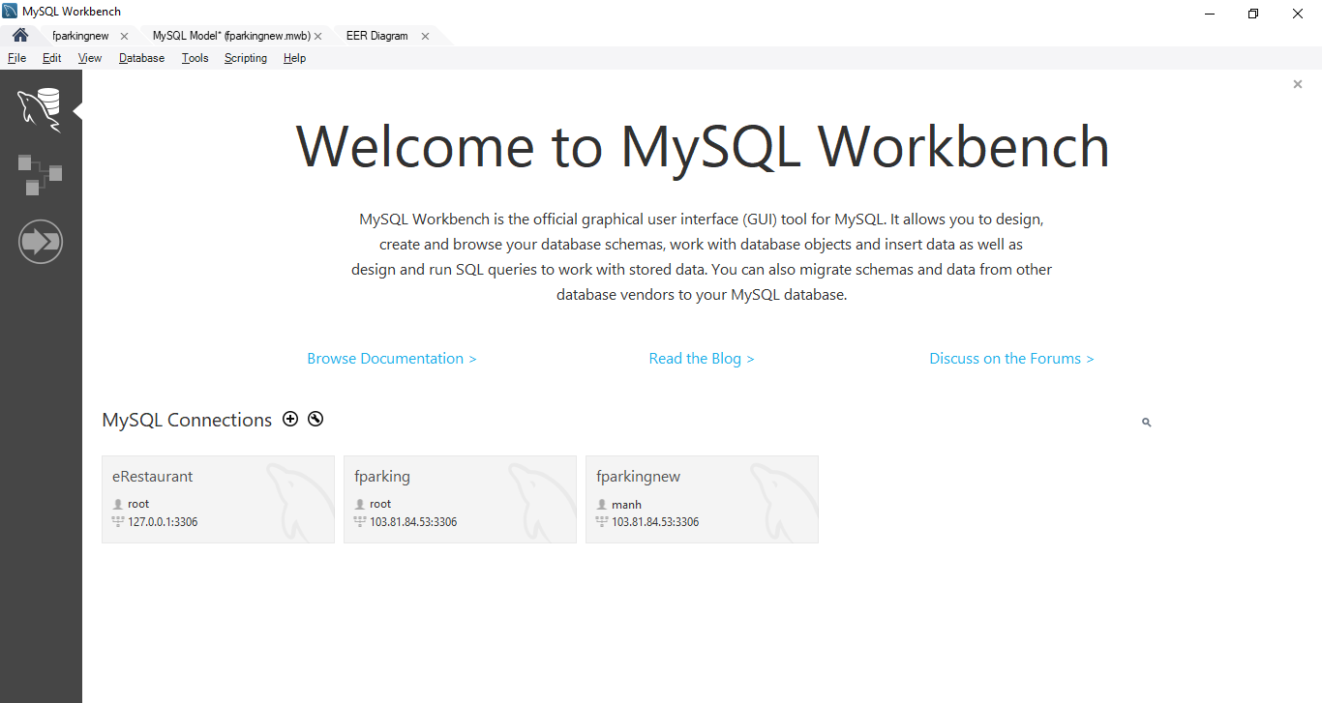

Đây là giao diện database đã link với database ở trên server. Thao tác ở đây cũng giống với trên server.

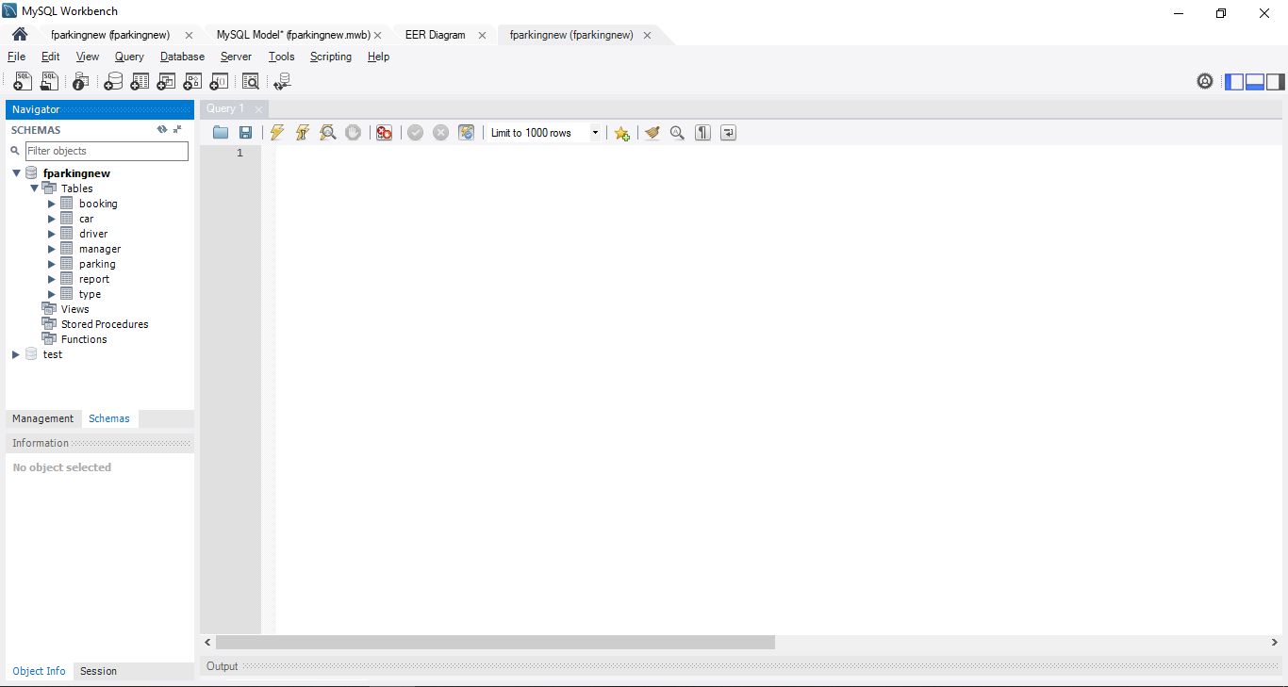

muốn mở ERD thì vào file/open model/ chọn đường dẫn tới file fparkingnew ( đã gửi kèm )

